关系图
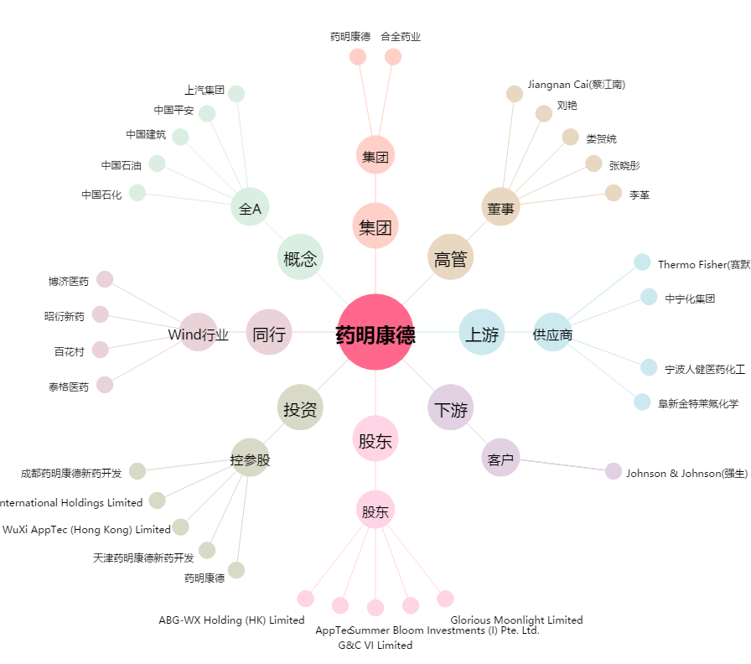
药明康德[603259.SH] - 关系概览图

